State_Transfer
問題１ |  |  | 画面遷移、アプリケーション状態

 | プロジェクト名：Pr23_State_Transfer

 | ① | ASP.NETを利用して、ToDoリストを表示するサイトを作成してください。

 | ◆ファイル名 ： Page1.aspx
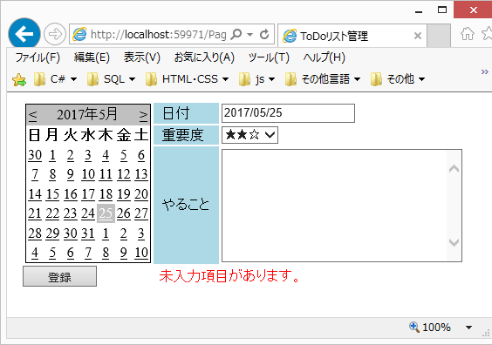
 |  | ※以下のコントロールがあれば、デザインは自由です。
 |  | ・ | Calender |  |  | 初回起動時は今日の日付を選択状態に
 |  | ・ | TextBox（日付） |  |  | 初回起動時は今日の日付を表示状態に
 |  | ・ | DropDownList |  |  | 重要度3段階 ★☆☆、★★☆、★★★
 |  |  |  |  |  | ⇒ | 項目はWeb.configのappSettingsに設定して、
 |  |  |  |  |  |  | そこから取得するようにする
 |  | ・ | TextBox（やること） |  |  | 複数行の入力が可能
 |  | ・ | Button |  |  | 未入力がなければ、画面遷移する
 |  | ・ | Label |  |  | 未入力がある場合、エラーを表示する

 | ・ | 起動時
 |  | ・ | ApplicationStateを利用して、ページのタイトルを設定する
 |  |  |  | Page.Title

 | ・ | カレンダー：選択している日付を変更したときのイベント
 |  | ・ | 日付テキストボックスに選択された日付を表示

 | ・ | ボタン押下時のイベント
 |  | ・ | テキストボックスに空欄があれば、エラーの表示
 |  | ・ | 空欄がなければ、Page2.aspxに画面遷移

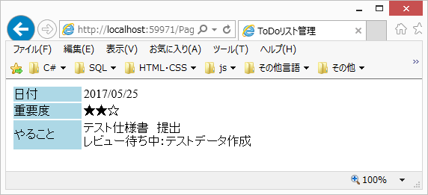
 | ◆ファイル名 ： Page2.aspx

 | ・ | 起動時
 |  | ・ | Page1.aspxで設定したAplicationStateを利用して、
 |  |  | ページのタイトルを表示する

 |  | ・ | Page1.aspxで入力した値をラベルに表示する
 |  |  | 「やること」で入力した文字は改行も反映させる

問題２ |  |  | ViewState、HiddenField
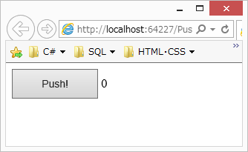

 | ① | ASP.NETを利用して、下記のようなサイトを作成してください。
 |  | ・ | ボタンを10回押すのにかかった所要時間を表示する

 | ◆ファイル名 ： CountPage.aspx

 |  | 1) | ・ | ViewStateにクリック数を保持する
 |  |  | ・ | クリック数をラベルに表示する
 |  |  | ・ | 10回目のクリックで、ボタン押下を無効にする

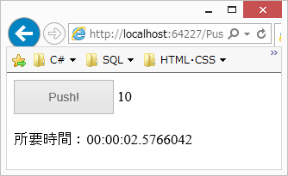
 |  | 2） | ・ | 1回目のクリックで、開始時間をHiddenFieldに保持する
 |  |  | ・ | 10回目のクリックで、終了時間を取得する
 |  |  | ・ | 所要時間を計算して、ラベルに表示する
 |  |  |  | ※ | DateTime型は、足し算・引き算が可能

